Bénin
 | Bénin - COURBE DES TAUX 03/06/2024

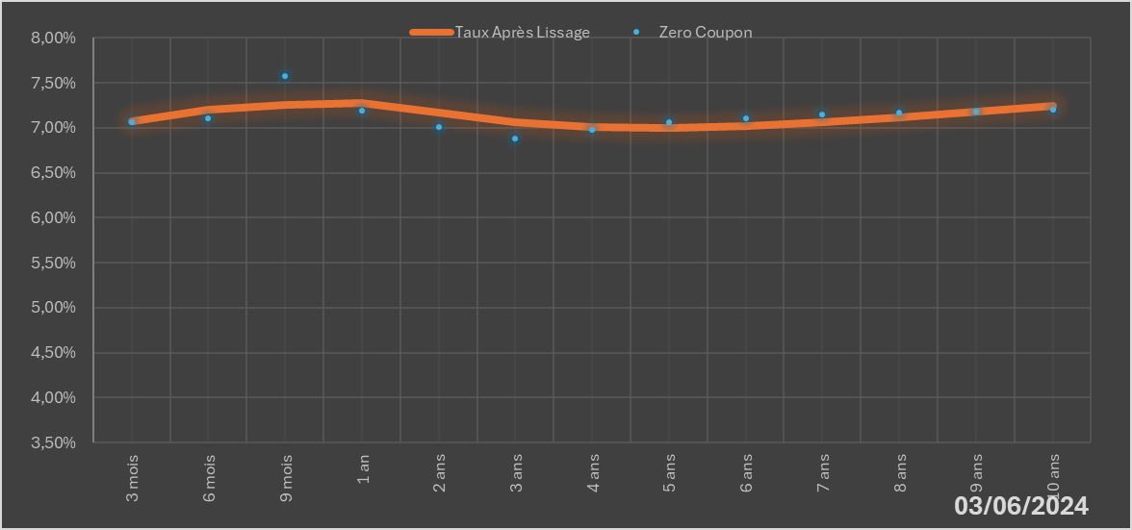
 |  | Maturité | Zero Coupon | Taux Après Lissage
 |  | 3 mois | 7.0578% | 7.0740%
 |  | 6 mois | 7.1000% | 7.2042%
 |  | 9 mois | 7.5804% | 7.2592%
 |  | 1 an | 7.1892% | 7.2709%
 |  | 2 ans | 7.0065% | 7.1702%
 |  | 3 ans | 6.8811% | 7.0602%
 |  | 4 ans | 6.9805% | 7.0033%
 |  | 5 ans | 7.0621% | 6.9937%
 |  | 6 ans | 7.1063% | 7.0173%
 |  | 7 ans | 7.1517% | 7.0621%
 |  | 8 ans | 7.1673% | 7.1191%
 |  | 9 ans | 7.1838% | 7.1822%
 |  | 10 ans | 7.2010% | 7.2472%

2024-06-03
oui

Bénin

